LAGRANGE
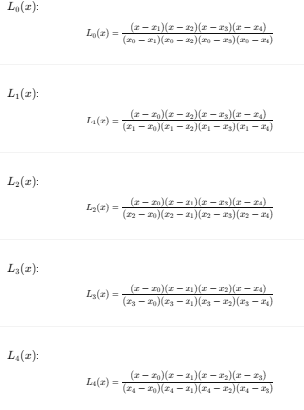
INTERPOLACION POLINOMIAL POR LAGRANGE
Para ello usaremos datos de crecimiento de la planta Inga spectabilis
 |  |  | quremos saber para el dia 170
 | Dias | Altura (cm)
 | 30 | 16 | Primero hallamos los L
 | 60 | 22
 | 90 | 28 | L0 | -0.041152263374
 | 120 | 34 | L1 | 0.22633744856 | Dias | Altura (cm)
 | 150 | 40 | L2 | -0.54320987654 | 30 | 16
 | 180 | 45 | L3 | 0.90534979424 | 60 | 22
 | 210 | 50 | L4 | 0.45267489712 | 90 | 28
 | 240 | 54 |  |  | 120 | 34
 | 270 | 58 |  |  | 150 | 40
 | 300 | 59.5 |  |  | 180 | 45
 | 320 | 59.15 |  |  | 210 | 50
 |  |  |  |  | 240 | 54
X | 170 | 43.55 |  |  | 270 | 58
 |  |  |  |  | 300 | 59.5
 |  |  |  |  | 320 | 59.15

REGRESION
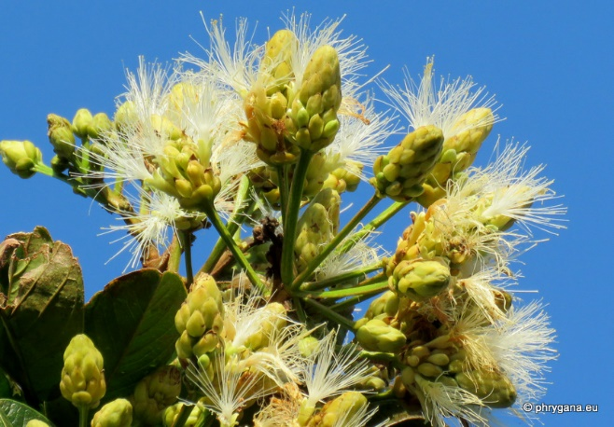
INTERPOLACION POLINOMIAL POR REGRESION
Para ello usaremos datos de crecimiento de la planta Inga spectabilis
 |  |  |  | quremos saber para el dia 170

A (Días) | B (Altura) | C (x^1) | D (x^2) | E (x^3) | F (x^4)
30 | 16 | 30 | 900 | 27000 | 810000 | -4.9276776099E-09 | 2.1027658575E-06 | -0.00040802949974 | 0.23323752076 | 9.2249774885
60 | 22 | 60 | 3600 | 216000 | 12960000
30 | 16
60 | 22
90 | 28
120 | 34
150 | 40
180 | 45
210 | 50
240 | 54
270 | 58
300 | 59.5
320 | 59.15
170 | 43.298546516
90 | 28 | 90 | 8100 | 729000 | 65610000
120 | 34 | 120 | 14400 | 1728000 | 207360000
150 | 40 | 150 | 22500 | 3375000 | 506250000
180 | 45 | 180 | 32400 | 5832000 | 1049760000 | X | 170 | 43.298546516
210 | 50 | 210 | 44100 | 9261000 | 1944810000
240 | 54 | 240 | 57600 | 13824000 | 3317760000
270 | 58 | 270 | 72900 | 19683000 | 5314410000
300 | 59.5 | 300 | 90000 | 27000000 | 8100000000
320 | 59.15 | 320 | 102400 | 32768000 | 10485760000

170 | 43.298546516

